상품제안서
락앤락 리틀럽 가열 텀블러 500ml | 상품코드: S45154

 |  |  |  |  |  |  | 02-713-8555 | www.synergygift.co.kr
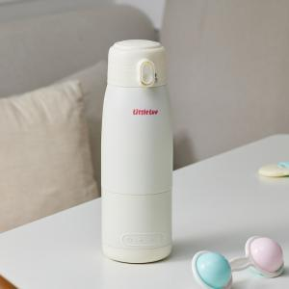 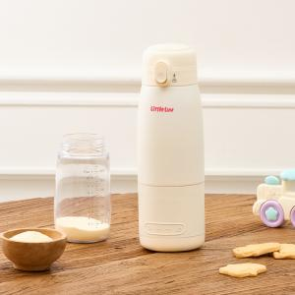 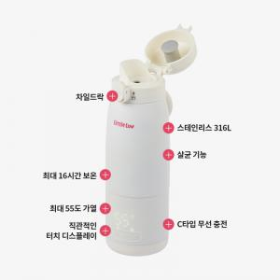

【상세/제작정보】

【인쇄/포장옵션】 | 레이저 / 포장지포장

【공급단가】 | 수량 | 10~ | 50~ | 100~ | 300~ | 500~
*VAT별도 | 단가 | 71,650원 | 67,790원 | 64,480원 | 62,830원 | 61,730원

【상품 URL】 | https://www.synergygift.co.kr:443/src/goods_detail.php?gdno=45154

